策划案
拾光系统

1 | 设计目的
 | 1 | 追忆系统中产出的追忆记忆，后续培养
 | 2 | 结合卡牌，加深培养深度
 | 3 | 增加对世界、剧情的情感联系

2 | 设计思路
 | 1 | 拾光记忆
 |  | 1 | 说明
 |  | 2 | 寻梦/忆梦
 |  | 3 | 记忆加成
 |  | 4 | 拾光道具
 |  | 5 | 记忆故事
 |  | 6 | 配置表

3 | 拾光记忆
 | 1 | 说明
 |  | 1 | 拾光记忆说明
 |  |  | 拾光记忆承载了从主线及知交支线中产出的卡牌的记忆力量，能够增强卡牌属性，并从中顿悟出技艺
 |  |  | 所有记忆都存于时光长亭中

 |  | 2 | 属性
 |  |  | 1 | 熟悉感
 |  |  |  | 来源：追忆、忆梦、道具
 |  |  |  | 效果：提高记忆完整度，解锁记忆加成、解锁故事、解开记忆画面、影响技艺作品数值

 |  |  | 2 | 顿悟力
 |  |  |  | 来源：道具
 |  |  |  | 效果：影响忆梦时获得的记忆力量

 |  |  | 3 | 记忆力量
 |  |  |  | 来源：忆梦
 |  |  |  | 效果：提升记忆对卡牌的加成

 |  | 3 | 拾光记忆对应加成卡牌，具体参照配置表

 | 2 | 寻梦/忆梦
 |  | 1 | 说明
 |  |  | 对拾光记忆进行随机寻梦，提升记忆力量

 |  |  | 1 | 寻梦
 |  |  |  | 从已获得的拾光记忆中随机寻梦，增加记忆力量，有概率触发技艺领悟
 |  |  |  | 1 | 规则
 |  |  |  |  | 随机寻梦1段记忆

 |  |  |  | 2 | 消耗
 |  |  |  |  | 1点梦力

 |  |  |  | 3 | 冷却
 |  |  |  |  | 30分钟恢复1点梦力（当梦力耗尽时，可使用忆梦诀恢复全部梦力次数）

 |  |  |  | 4 | 梦力上限
 |  |  |  |  | 随VIP等级增加，初始3点

1
 |  |  |  | 5 | 效果
 |  |  |  |  | 1 | 领悟概率： | 概率=10%+VIP加成
 |  |  |  |  | 2 | 记忆力量： | 记忆力量=（顿悟力*0.1）^2+顿悟力
2
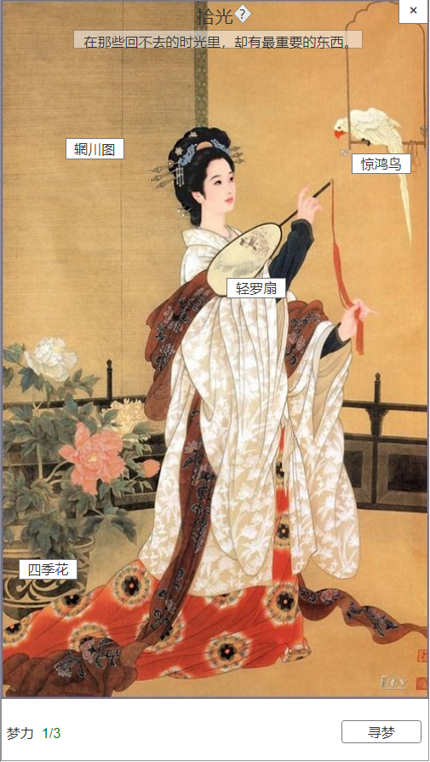
3
拾光主界面
 |  |  |  |  |  |  |  | 序号 | 名称 |  | 操作说明 | 显示说明 | 修改备注
 |  |  |  |  |  |  |  | 1 | 标题及系统说明 |  |  | 显示标题“拾光”
 |  |  |  |  |  |  |  | 2 | 返回按钮 |  | 单击返回，回到主界面
 |  |  |  |  |  |  |  | 3 | 提示文本 |  |  | 显示文本信息
 |  |  |  |  |  |  |  | 4 | 时光物件 |  | 单击物件，打开拾光记忆界面
 |  |  |  |  |  |  |  | 5 | 梦力 |  |  | 梦力上限初始3点，随VIP等级上升 30分钟恢复1点，无次数时显示倒计时（红字）
 |  |  |  |  |  |  |  | 6 | 寻梦 |  | 单击寻梦按钮，随机寻梦 | 有梦力次数时，显示寻梦；无次数时，显示恢复

4

5
6

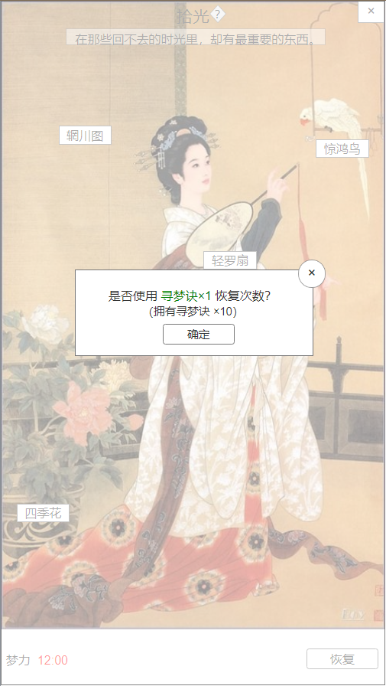
 |  |  |  |  |  |  |  | 序号 | 名称 |  | 操作说明 | 显示说明 | 修改备注
 |  |  |  |  |  |  |  | 1 | 关闭按钮 |  | 单击关闭弹窗
道具恢复次数 |  |  |  |  |  |  |  | 2 | 使用提示 |  |  | 显示使用道具提示及拥有数量
 |  |  |  |  |  |  |  | 3 | 确定按钮 |  | 单击确定请求使用道具

2
1

1

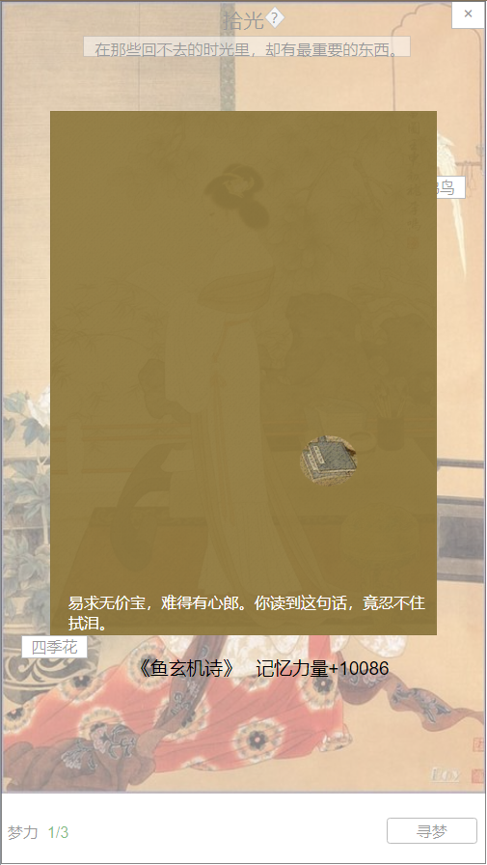
寻梦弹窗 |  |  |  |  |  |  |  | 序号 | 名称 |  | 操作说明 | 显示说明 | 修改备注
 |  |  |  |  |  |  |  | 1 | 记忆插画 |  |  | 插画分成5个状态，随着记忆完整，插画显示越来越明显完整
 |  |  |  |  |  |  |  | 2 | 记忆文本 |  |  | 每段记忆配置5条文本，每次随机显示1条
 |  |  |  |  |  |  |  | 3 | 寻梦效果 |  |  | 显示增加的记忆力量
1
 |  |  |  |  |  |  |  | 4 | 任意位置 |  | 单击任意位置关闭

2

3

4

 |  |  | 2 | 忆梦
 |  |  |  | 选择某个已获得的拾光记忆进行直接忆梦，增加熟悉感和记忆力量，有概率触发技艺领悟
 |  |  |  | 1 | 规则
 |  |  |  |  | 消耗：黄金（每次忆梦消耗黄金数量等于熟悉感*10，最高1000黄金）

 |  |  |  | 2 | 效果
 |  |  |  |  | 1 | 领悟概率： | 概率=50%+熟悉感*0.5%+VIP加成
 |  |  |  |  | 2 | 记忆力量： | 记忆力量=（顿悟力*0.1）^2+顿悟力
1
 |  |  |  |  | 3 | 熟悉感+1
2
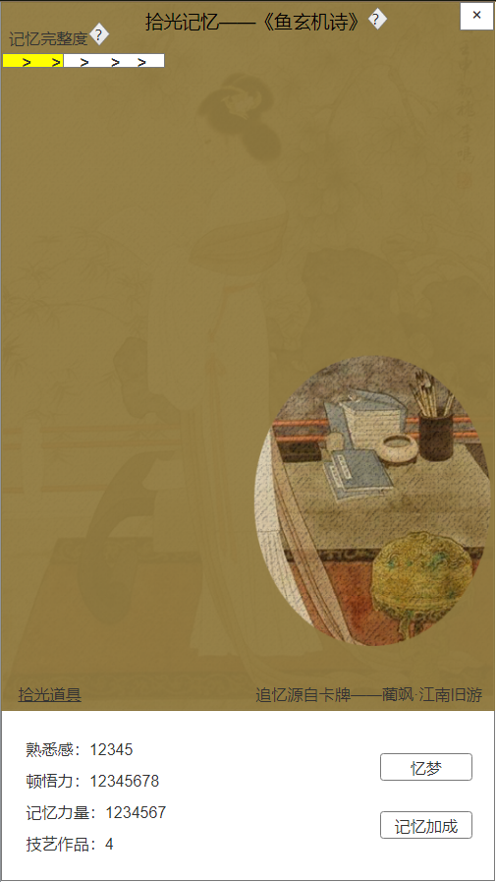
3
 |  |  |  |  |  |  |  | 序号 | 名称 |  | 操作说明 | 显示说明 | 修改备注
拾光记忆界面 |  |  |  |  |  |  |  | 1 | 记忆标题 |  |  | 显示记忆名称
 |  |  |  |  |  |  |  | 2 | 返回按钮 |  | 单击返回，回到拾光主界面
 |  |  |  |  |  |  |  | 3 | 记忆完整度 |  | 单击提示按钮，查看记忆完整信息 | 显示记忆完整度
 |  |  |  |  |  |  |  | 4 | 记忆插画 |  |  | 插画分成5个状态，随着记忆完整，插画显示越来越明显完整
 |  |  |  |  |  |  |  | 5 | 源自卡牌 |  |  | 显示源自卡牌信息
 |  |  |  |  |  |  |  | 6 | 拾光道具 |  | 单击拾光道具按钮，拉出道具列表
 |  |  |  |  |  |  |  | 7 | 记忆属性 |  |  | 显示记忆熟悉感、顿悟力、记忆力量、技艺作品数量
 |  |  |  |  |  |  |  | 8 | 忆梦 |  | 单击忆梦，弹窗提示消耗
 |  |  |  |  |  |  |  | 9 | 记忆加成 |  | 单击记忆加成，弹窗显示加成信息

4

5

6

8

7
9

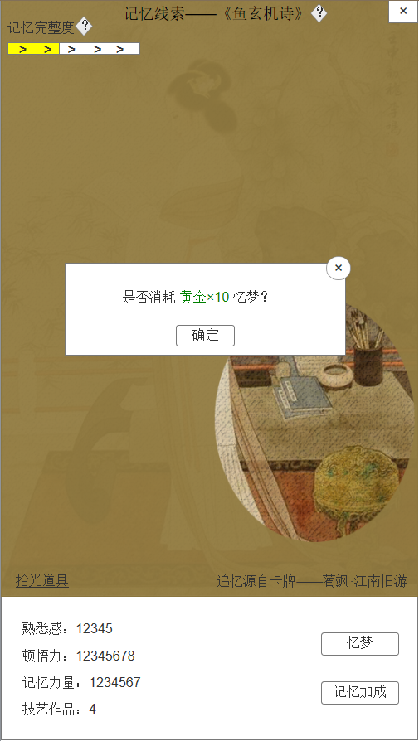
忆梦消耗弹窗 |  |  |  |  |  |  |  | 序号 | 名称 |  | 操作说明 | 显示说明 | 修改备注
 |  |  |  |  |  |  |  | 1 | 关闭按钮 |  | 单击关闭弹窗
 |  |  |  |  |  |  |  | 2 | 消耗提示 |  |  | 显示消耗黄金提示
 |  |  |  |  |  |  |  | 3 | 确定按钮 |  | 单击

1
2

3

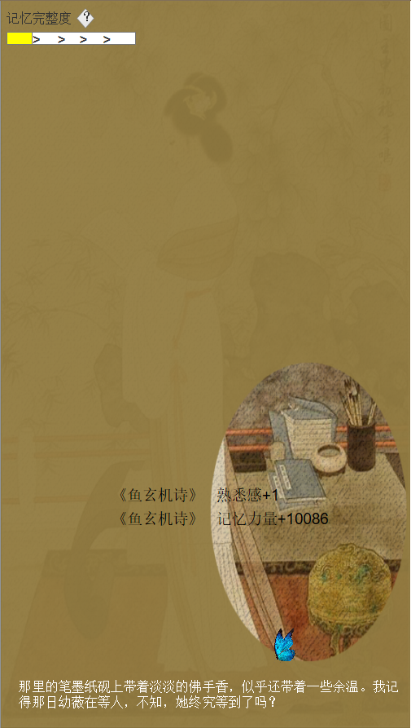
忆梦全屏插画 |  |  |  |  |  |  |  | 序号 | 名称 |  | 操作说明 | 显示说明 | 修改备注
 |  |  |  |  |  |  |  | 1 | 关闭按钮 |  | 单击关闭弹窗

1

2

3

 | 3 | 记忆加成
 |  | 1 | 说明
 |  |  | 记忆来源于卡牌，因此记忆力量加成卡牌属性
 |  |  | 根据记忆完整度，解锁加成类型

 |  | 2 | 记忆完整度
 |  |  | 记忆完整度 | 熟悉感要求
 |  |  | 1/6 | 10
 |  |  | 2/6 | 20
 |  |  | 3/6 | 50
 |  |  | 4/6 | 100
 |  |  | 5/6 | 150
 |  |  | 6/6 | 200

 |  | 3 | 升级记忆加成需要消耗记忆力量
 |  |  | 拾光记忆 | 对应卡牌 | 记忆完整度 | 初始效果 |  | 满级效果 |  | 等级上限
 |  |  | 1 | 1 | 1/6 | 卡牌特长属性+200 |  | 卡牌特长属性+20000 |  | 100
 |  |  |  |  | 2/6 | 卡牌特长属性+400 |  | 卡牌特长属性+40000 |  | 100
 |  |  |  |  | 3/6 | 卡牌A属性+0.5% |  | 卡牌A属性+100% |  | 200
 |  |  |  |  | 4/6 | 卡牌B属性+0.5% |  | 卡牌B属性+100% |  | 200
 |  |  |  |  | 5/6 | 卡牌C属性+0.5% |  | 卡牌C属性+100% |  | 200
 |  |  |  |  | 6/6 | 卡牌D属性+0.5% |  | 卡牌D属性+100% |  | 200

 | 4 | 拾光道具
 |  |  | 序号 | 道具 | 效果
 |  |  | 1 | 苏合香 | 增加1点熟悉感
 |  |  | 2 | 龙涎香 | 增加2点熟悉感
 |  |  | 3 | 秦月词 | 增加1点顿悟力
 |  |  | 4 | 沧溟词 | 增加2点顿悟力
 |  |  | 5 | 忆梦诀 | 恢复当前所有梦力

 | 5 | 记忆故事
 |  | 当线索完整度为6/6时，解锁记忆故事。

